A.P4
Grupo de indicadores: GRUPO A. RECEPCIÓN DEL DERECHO |  | Indicador A.P4
A.P4 | Nombre del indicador | " Proporción de la población que dispone de servicios de suministro de agua potable gestionados de manera segura"(ODS: Indicador 6.1.1)
1 | Tipo del indicador | Proceso
2 | Descripción del indicador | Mediante el indicador establecido para medir los Objetivos de Desarrollo Sostenible (ODS: Indicador 6.1.1) se establece medir la proporción de la población que utiliza una fuente de agua potable mejorada (agua entubada dentro de la vivienda, fuera de la vivienda pero dentro del predio, captación de agua de lluvia y llave pública o hidrante) con un servicio diario y exenta de contaminación fecal y sustancias químicas prioritarias (INEGI y Gobierno de México, 2021).
3 | Referencias de la descripción del indicador y de sus antecedentes | * INEGI y Gobierno de México (2021) Ficha de metadatos de Indicador 6.1.1: Proporción de la población que dispone de servicios de suministro de agua potable gestionados de manera segura Disponible en: https://agenda2030.mx/ODSind.html?ind=ODS006000050010&cveind=54&cveCob=99&lang=es#/Indicator *Comisión Nacional del Agua (Conagua). Programa Nacional Hídrico 2020-2024
4 | Escala de medición del indicador | SI aplica/ NO aplica
4.1 | Nacional | Si aplica
4.2 | Estatal | Si aplica
4.3 | Municipal | Si aplica
4.4 | Local/comunitaria | Si aplica
4.5 | Todas las escalas | Si aplica
5 | Desagregación de características poblacionales y demográficas | SI aplica/ NO aplica
5.1 | Región geográfica del país | Si aplica
5.1.1 | Región Sur-Suroeste | Si aplica
5.1.2 | Región Centro-Occidente | Si aplica
5.1.3 | Región Centro-País | Si aplica
5.1.4 | Región Noreste | Si aplica
5.1.5 | Región Noroeste | Si aplica
5.1.6 | Todas las regiones | Si aplica
5.2 | Tipo de localidad: Zona urbana y zona rural | Si aplica
5.3 | Pertenencia étnica | Si aplica
5.4 | Desagregación por sexo: Mujeres/Hombres | Si aplica
5.5 | Desagregación por grupo etario: Personas adultas mayores, personas jóvenes hasta 29 años, adolescentes y niños y niñas | Si aplica
5.6 | Personas con discapacidad | Si aplica
6 | Método de cálculo | 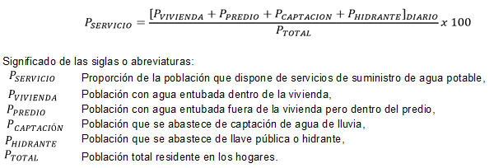
7 | Observaciones al método de cálculo | El indicador se calcula dividiendo a la población que tiene el servicio diario y agua entubada dentro de la vivienda, fuera de la vivienda pero dentro del predio, captación de agua de lluvia y llave pública o hidrante entre la población total residente en los hogares, expresado en porcentaje. Para el cálculo se toma la información de la Encuesta Nacional de Ingreso y Gasto en los Hogares que realiza el Instituto Nacional de Estadística y Geografía (INEGI). Para el caso del año 2018, la ENIGH consideró en su diseño estadístico una muestra de 87 mil 826 viviendas en el territorio nacional.
8 | Unidad de medida del indicador | Porcentaje
9 | Fuentes de información | Instituto Nacional de Estadística y Geografía (INEGI). Encuesta Nacional de Ingreso y Gasto en los Hogares (ENIGH). 2014. 2016. 2018
10 | Año del cálculo | 2021
11 | Periodo de actualización del indicador | Bienal
12 | Reporte acumulado o periódico | Periódico
13 | Periodo de la disponibilidad de la información | Octubre
14 | Ente responsable del reporte del avance | Ente: Secretaría de Medio Ambiente y Recursos Naturales (SEMARNAT).
 |  | Dependencia: Comisión Nacional del Agua (CONAGUA).
 |  | Unidad responsable encargada de reportar: Subdirección General de Administración del Agua. Gerencia de Planificación Hídrica. Sistema Nacional de Información del Agua (SINA)

A.P5
Grupo de indicadores: GRUPO A. RECEPCIÓN DEL DERECHO |  | Indicador A.P5
A.P5 | Nombre del indicador | "Proporción de la población que dispone servicios de saneamiento gestionados de manera segura, incluida una instalación para lavarse las manos con agua y jabón" (ODS: Indicador 6.2.1)
1 | Tipo del indicador | Proceso
2 | Descripción del indicador | Este indicador establecido para medir los Objetivos de Desarrollo Sostenible (ODS: Indicador 6.2.1 INEGI y Gobierno de México (2021)) se define como la proporción de la población que tiene acceso a instalaciones de saneamiento mejoradas en sus hogares que no se comparten con otras familias y en las que los excrementos se tratan y eliminan de forma segura in situ o se transportan para ello a otro lugar. Las instalaciones de saneamiento mejoradas incluyen inodoros propios (que no se comparten) y que el drenaje se concentra en la red pública o en una fosa séptica.
3 | Referencias de la descripción del indicador y de sus antecedentes | * INEGI y Gobierno de México (2021) Ficha de metadatos de Indicador 6.2.1: Proporción de la población que dispone servicios de saneamiento gestionados de manera segura, incluida una instalación para lavarse las manos con agua y jabón. Disponible en: https://agenda2030.mx/ODSind.html?ind=ODS006000150010&cveind=192&cveCob=99&lang=es#/Metadata
4 | Escala de medición del indicador | SI aplica/ NO aplica
4.1 | Nacional | Si aplica
4.2 | Estatal | Si aplica
4.3 | Municipal | Si aplica
4.4 | Local/comunitaria | Si aplica
4.5 | Todas las escalas | Si aplica
5 | Desagregación de características poblacionales y demográficas | SI aplica/ NO aplica
5.1 | Región geográfica del país | Si aplica
5.1.1 | Región Sur-Suroeste | Si aplica
5.1.2 | Región Centro-Occidente | Si aplica
5.1.3 | Región Centro-País | Si aplica
5.1.4 | Región Noreste | Si aplica
5.1.5 | Región Noroeste | Si aplica
5.1.6 | Todas las regiones | Si aplica
5.2 | Tipo de localidad: Zona urbana y zona rural | Si aplica
5.3 | Pertenencia étnica | Si aplica
5.4 | Desagregación por sexo: Mujeres/Hombres | Si aplica
5.5 | Desagregación por grupo etario: Personas adultas mayores, personas jóvenes hasta 29 años, adolescentes y niños y niñas | Si aplica
5.6 | Personas con discapacidad | Si aplica
6 | Método de cálculo | 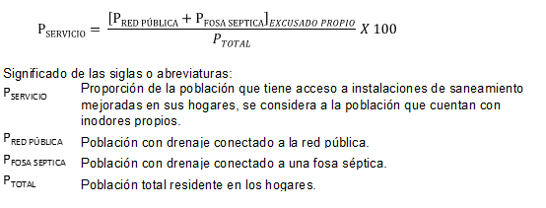
7 | Observaciones al método de cálculo
8 | Unidad de medida del indicador | El indicador se calcula dividiendo a la población que tiene inodoro propio y que el drenaje se concentra en la red pública y la que tiene una fosa séptica, entre la población residente en los hogares, expresado en porcentaje. Con la información analizada de la Encuesta Nacional de Ingreso y Gasto en los Hogares (ENIGH) que realiza el Instituto Nacional de Estadística y Geografía (INEGI).
9 | Fuentes de información | Instituto Nacional de Estadística y Geografía (INEGI). Encuesta Nacional de Ingreso y Gasto en los Hogares (ENIGH). 2014. 2016. 2018
10 | Año del cálculo | 2021
11 | Periodo de actualización del indicador | Bienal
12 | Reporte acumulado o periódico | Periódico
13 | Periodo de la disponibilidad de la información | Octubre
14 | Ente responsable del reporte del avance | Ente: Secretaría de Medio Ambiente y Recursos Naturales (SEMARNAT).
 |  | Dependencia: Comisión Nacional del Agua (CONAGUA).
 |  | Unidad responsable encargada de reportar: Subdirección General de Administración del Agua. Gerencia de Planificación Hídrica. Sistema Nacional de Información del Agua (SINA)

A.R9
Grupo de indicadores: GRUPO A. RECEPCIÓN DEL DERECHO |  | Indicador A.R9
A.R9 | Nombre del indicador | "Nivel de estrés hídrico: extracción de agua dulce como proporción de los recursos disponibles de agua dulce"(ODS: Indicador 6.4.2)
1 | Tipo del indicador | Resultado
2 | Descripción del indicador | Este indicador establecido para medir los Objetivos de Desarrollo Sostenible (ODS: Indicador 6.4.2 INEGI y Gobierno de México (2021)) se define como la proporción entre el total de agua dulce extraída por todos los sectores principales y los recursos renovables totales de agua dulce, luego de considerar los requisitos ambientales relativos al agua. Para el indicador ODS 6.4.2, internacionalmente se propone clasificar el nivel de estrés hídrico en tres categorías principales (niveles): bajo, alto y muy alto. No se han definido los umbrales para el indicador ya que podrían ser específicos del país, para reflejar las diferencias en el clima y los objetivos nacionales de gestión del agua. O también, alternativamente, se pueden proponer umbrales uniformes utilizando la literatura existente y teniendo en cuenta los requisitos ambientales del agua. Algunos de los valores de las variables involucradas en este indicador provienen de las publicación de las disponibilidades de agua superficial y agua subterránea que realiza la Conagua. Al interior de México, se ha implementado el indicador "Grado de Presión sobre los Recursos Hídricos", pero este indicador no descuenta los requerimientos ambientales del total de agua renovable, por lo que ambos indicadores se complementan.
3 | Referencias de la descripción del indicador y de sus antecedentes | * INEGI y Gobierno de México (2021) Ficha de metadatos de Indicador 6.4.2 : Nivel de estrés hídrico: extracción de agua dulce como proporción de los recursos disponibles de agua dulce. Disponible en: https://agenda2030.mx/ODSind.html?ind=ODS006000350020&cveind=407&cveCob=99&lang=es#/Indicator
4 | Escala de medición del indicador | SI aplica/ NO aplica
4.1 | Nacional | Si aplica
4.2 | Estatal | Si aplica
4.3 | Municipal | Si aplica
4.4 | Local/comunitaria | Si aplica
4.5 | Todas las escalas | Si aplica
5 | Desagregación de características poblacionales y demográficas (Señalar si la información se encuentra disponible con estas características de desagregación) | SI aplica/ NO aplica
5.1 | Región geográfica del país | Si aplica
5.1.1 | Región Sur-Suroeste | Si aplica
5.1.2 | Región Centro-Occidente | Si aplica
5.1.3 | Región Centro-País | Si aplica
5.1.4 | Región Noreste | Si aplica
5.1.5 | Región Noroeste | Si aplica
5.1.6 | Todas las regiones | Si aplica
5.2 | Tipo de localidad: Zona urbana y zona rural | Si aplica
5.3 | Pertenencia étnica | Si aplica
5.4 | Desagregación por sexo: Mujeres/Hombres | Si aplica
5.5 | Desagregación por grupo etario: Personas adultas mayores, personas jóvenes hasta 29 años, adolescentes y niños y niñas | Si aplica
5.6 | Personas con discapacidad | Si aplica
6 | Método de cálculo | 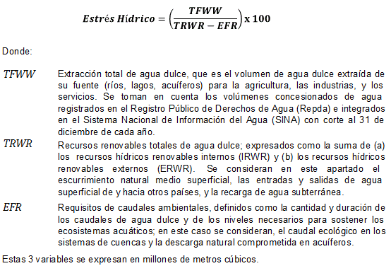
7 | Observaciones al método de cálculo | El valor nacional de este indicador se calcula sobre la base de tres componentes: 1. Recursos renovables totales de agua dulce (TRWR): expresados como la suma de (a) los recursos hídricos renovables internos (IRWR) y (b) los recursos hídricos renovables externos (ERWR). Se consideran en este apartado el escurrimiento natural medio superficial, las entradas y salidas de agua superficial de y hacia otros países, y la recarga de agua subterránea. 2. La extracción total de agua dulce (TFWW), es el volumen de agua dulce extraída de su fuente (ríos, lagos, acuíferos) para la agricultura, las industrias, y los servicios. Se toman en cuenta los volúmenes concesionados de agua registrados en el Registro Público de Derechos de Agua (Repda) e integrados en el Sistema Nacional de Información del Agua (SINA) con corte al 31 de diciembre de cada año. 3. Requisitos de caudales ambientales (EFR) se definen como la cantidad y duración de los caudales de agua dulce y de los niveles necesarios para sostener los ecosistemas acuáticos; en este caso se consideran, el caudal ecológico en los sistemas de cuencas y la descarga natural comprometida en acuíferos. Los datos son obtenidos de las publicaciones de las disponibilidades de aguas superficiales y aguas subterráneas en el Diario Oficial de la Federación, a partir de los registros administrativos de la Subdirección General Técnica de la Conagua, así como de los registros del Sistema Nacional de Información del Agua. Este indicador se podrá enriquecer de un indicador establecido en el Programa Nacional Hídrico 2020-2024 tales como: “Grado de presión sobre el recurso hídrico de las zonas Centro y Norte del país”(Programa Sectorial de Medio Ambiente y Recursos Naturales como en el PNH 2020-2024). O bien, considerar el Índice de estrés hídrico por municipiom; así como las actividades extractivas, industriales y comerciales del sector hidrocarburos que requieran grandes cantidades de agua (ej. exploración y extracción de hidrocarburo
8 | Unidad de medida del indicador | Porcentaje
9 | Fuentes de información | Secretaría de Medio Ambiente y Recursos Naturales (SEMARNAT). Comisión Nacional del Agua (CONAGUA). Subdirección General de Administración del Agua. Gerencia de Planificación Hídrica. Sistema Nacional de Información del Agua (SINA), con información del Registro Público de Derechos del Agua (Repda) y publicaciones de las disponibilidades de agua superficial y subterránea de la Subdirección General Técnica, en el Diario Oficial de la Federación el 16-jul-2016 (Agua superficial) y 04-ene-2018 (Agua Subterránea). Comisión Nacional del Agua (Conagua). Programa Nacional Hídrico 2020-2024
10 | Año del cálculo | 2021
11 | Periodo de actualización del indicador | Anual
12 | Reporte acumulado o periódico | Periódico
13 | Periodo de la disponibilidad de la información | Octubre
14 | Ente responsable del reporte del avance | Ente: Secretaría de Medio Ambiente y Recursos Naturales (SEMARNAT).
 |  | Dependencia: Comisión Nacional del Agua (CONAGUA).
 |  | Unidad responsable encargada de reportar: Subdirección General de Administración del Agua. Gerencia de Planificación Hídrica. Sistema Nacional de Información del Agua (SINA)

C.P12
Grupo de indicadores: GRUPO C. CAPACIDADES ESTATALES |  | Indicador C.P12
C.P12 | Nombre del indicador | "Proporción de aguas residuales tratadas de manera adecuada" (ODS)
1 | Tipo del indicador | Proceso
2 | Descripción del indicador | Este indicador establecido para medir los Objetivos de Desarrollo Sostenible (ODS: Indicador 6.3.1 INEGI y Gobierno de México (2021)) corresponde al volumen de agua residual municipal e industrial que recibe tratamiento como porcentaje del volumen de aguas municipales e industriales generadas.
3 | Referencias de la descripción del indicador y de sus antecedentes | * INEGI y Gobierno de México (2021) Ficha de metadatos de Indicador 6.3.1: Proporción de aguas residuales tratadas de manera adecuada" Disponible en: https://agenda2030.mx/ODSind.html?ind=ODS006000250010&cveind=193&cveCob=99&lang=es#/Metadata *Secretaría de Medio Ambiente y Recursos Naturales (SEMARNAT). Comisión Nacional del Agua (CONAGUA). Subdirección General de Administración del Agua. Gerencia de Planificación Hídrica. Sistema Nacional de Información del Agua (SINA), a partir de los registros administrativos de la Subdirección General Técnica y Subdirección General de Agua Potable, Drenaje y Saneamiento de la CONAGUA.
4 | Escala de medición del indicador | SI aplica/ NO aplica
4.1 | Nacional | Si aplica
4.2 | Estatal | Si aplica
4.3 | Municipal | Si aplica
4.4 | Local/comunitaria | Si aplica
4.5 | Todas las escalas | Si aplica
5 | Desagregación de características poblacionales y demográficas | SI aplica/ NO aplica
5.1 | Región geográfica del país | Si aplica
5.1.1 | Región Sur-Suroeste | Si aplica
5.1.2 | Región Centro-Occidente | Si aplica
5.1.3 | Región Centro-País | Si aplica
5.1.4 | Región Noreste | Si aplica
5.1.5 | Región Noroeste | Si aplica
5.1.6 | Todas las regiones | Si aplica
5.2 | Tipo de localidad: Zona urbana y zona rural | Si aplica
5.3 | Pertenencia étnica | Si aplica
5.4 | Desagregación por sexo: Mujeres/Hombres | Si aplica
5.5 | Desagregación por grupo etario: Personas adultas mayores, personas jóvenes hasta 29 años, adolescentes y niños y niñas | Si aplica
5.6 | Personas con discapacidad | Si aplica
6 | Método de cálculo | 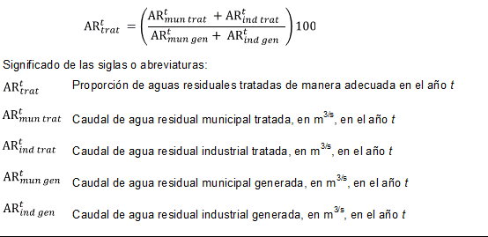
7 | Observaciones al método de cálculo | El indicador se calcula dividiendo el volumen de aguas residuales municipales e industriales que recibieron tratamiento por el volumen de aguas residuales municipales e industriales generadas a nivel nacional en un año particular, expresado en porcentaje.
8 | Unidad de medida del indicador | Porcentaje
9 | Fuentes de información fuente para su validación. | Secretaría de Medio Ambiente y Recursos Naturales (SEMARNAT). Comisión Nacional del Agua (CONAGUA). Subdirección General de Administración del Agua. Gerencia de Planificación Hídrica. Sistema Nacional de Información del Agua (SINA), a partir de los registros administrativos de la Subdirección General Técnica y Subdirección General de Agua Potable, Drenaje y Saneamiento de la CONAGUA.
10 | Año del cálculo (Año en el que se realiza el cálculo) | 2021
11 | Periodo de actualización del indicador | Anual
12 | Reporte acumulado o periódico | Periódico
13 | Periodo de la disponibilidad de la información | octubre
14 | Ente responsable del reporte del avance | Ente: Secretaría de Medio Ambiente y Recursos Naturales (SEMARNAT).
 |  | Dependencia: Comisión Nacional del Agua (CONAGUA).
 |  | Unidad responsable encargada de reportar: Subdirección General de Administración del Agua. Gerencia de Planificación Hídrica. Sistema Nacional de Información del Agua (SINA)

